Ejercicio 1
Los siguientes datos corresponden a las estaturas de los pacientes que visitaron una clínica médica durante una semana laboral.

No. | Estatura
1 | 1.71 | Determine el promedio de estaturas de los pacientes
2 | 1.74 | Determina la desviación estándar
3 | 1.75 | Determine la curtosis del set de datos.
4 | 1.9 | ¿Qué tipo de curva tiene? | Continua
5 | 1.65 | Interprete el valor de la curtosis | Como tiene curtosis negativa, implica que la curva tiende a ser achatada
6 | 1.75 | Indique qué distribución de probabilidad tiene el set de datos | Normal
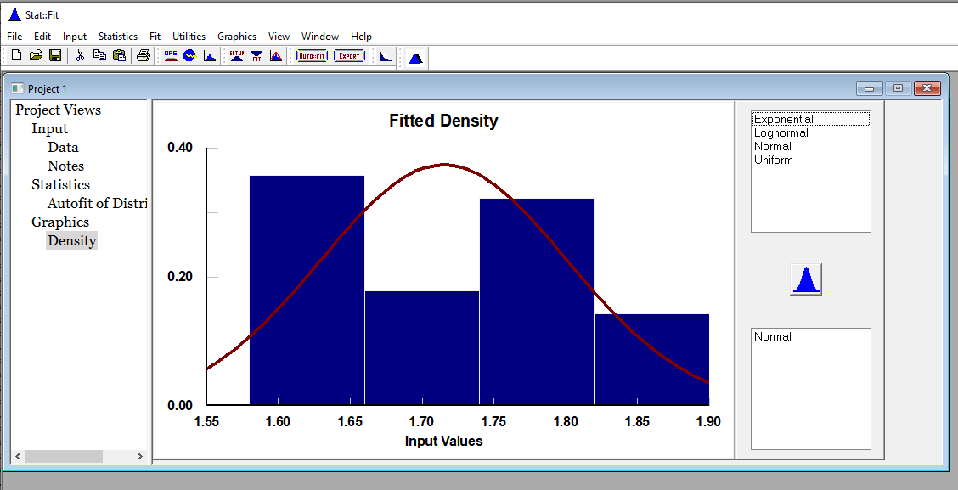
7 | 1.59 | Grafique la distribución de probabilidad del set de datos
8 | 1.6
9 | 1.74
10 | 1.73
11 | 1.8
12 | 1.66
13 | 1.68
14 | 1.7
15 | 1.83
16 | 1.84
17 | 1.83
18 | 1.59
19 | 1.66
20 | 1.8
21 | 1.74
22 | 1.73
23 | 1.75
24 | 1.59
25 | 1.8
26 | 1.58
27 | 1.66
28 | 1.63

